Tabelle1
 |  |  | Gold, Au |  | Silber, Ag |  | Kupfer, Cu
Vorhandenes Metall |  |  |  | g |  | g |  | g

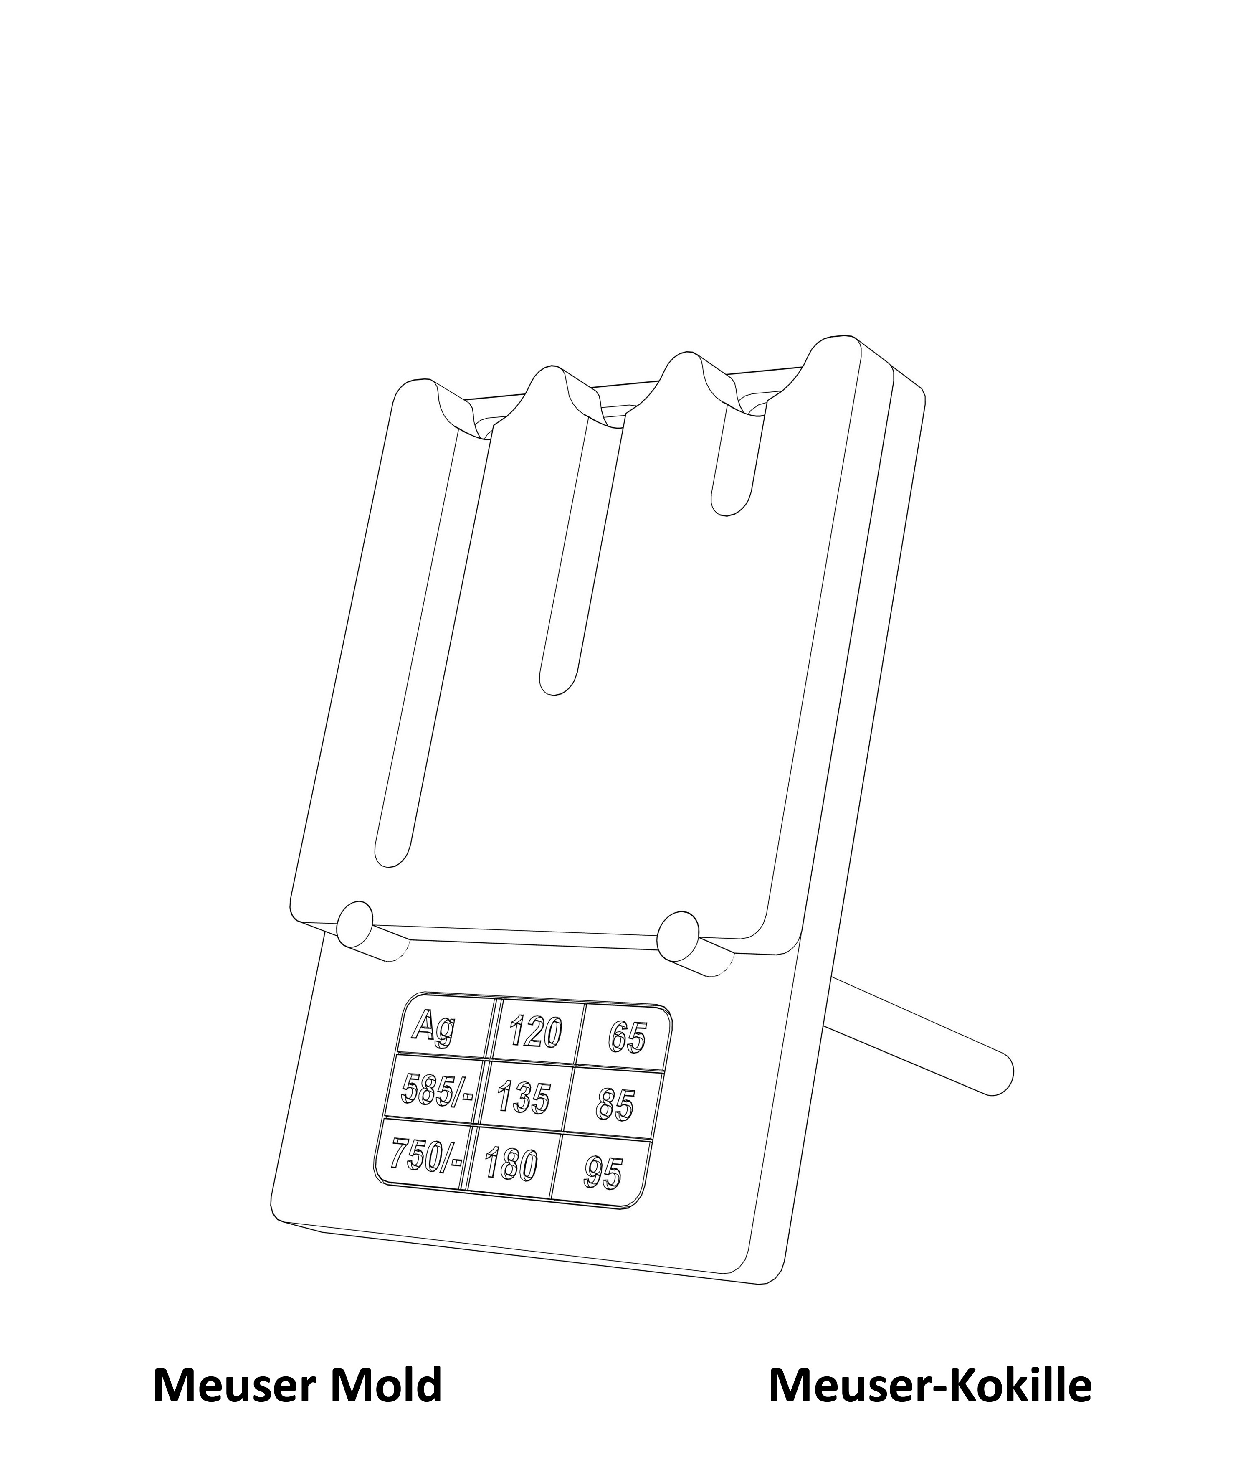
Das würde diese Legierung ergeben: | 0.00 | g | 0 | / | 0 | / | 0

Was möchtest du gießen? (Wunschlegierung) |  | g |  | / |  | /
Das ergibt ein Volumen von ca.: |  | cm³

Menge der Wunschlegierung, für die das Gold ausreicht und was dafür insgesamt gebraucht wird: |  | g | 0.00 | g | 0.00 | g | 0.00 | g
Das ergibt ein Volumen von ca.: |  | cm³

Für die gewünschte Menge an Wunschlegierung wird insgesamt benötig: |  |  | 0.00 | g | 0.00 | g | 0.00 | g

Vorhandene Legierungsreste. Was du zuerst los werden willst, trage bitte zuerst ein.
Rest 1 |  | g |  | / |  | /
Rest 2 |  | g |  | / |  | /
Rest 3 |  | g |  | / |  | /
Rest 4 |  | g |  | / |  | /
Rest 5 |  | g |  | / |  | /
Rest 6 |  | g |  | / |  | /

Verwende
Rest 1 |  | g |  | / |  | /
Rest 2 |  | g |  | / |  | /
Rest 3 |  | g |  | / |  | /
Rest 4 |  | g |  | / |  | /
Rest 5 |  | g |  | / |  | /
Rest 6 |  | g |  | / |  | /

An reinen Metallen brauchst du noch: |  |  | 0.00 | g | 0.00 | g | 0.00 | g
 |  |  | Alle Angaben ohne Gewähr!

